Disclaimer
Disclaimer
Excelland weet dat de zelfstandig ondernemer zijn of haar droom wil realiseren.
Bij het realiseren van dromen wil de zelfstandig ondernemer zo min mogelijk tijd en geld kwijt zijn aan zijn administratie en boekhouding.
Excelland wil om die reden het werk van de ZZP'er en kleine ondernemers vergemakkelijken en stelt daartoe gratis excelsjablonen ter beschikking.
Zo draagt Excelland bij aan de dromen van ondernemers en houdt de zelfstandig ondernemer tijd én geld over om te investeren in zijn of haar dromen!
Uw financiële waardering voor het gebruik van de programma's wordt zeer op prijs gesteld én helpt Excelland bovendien meer programma's te ontwikkelen,
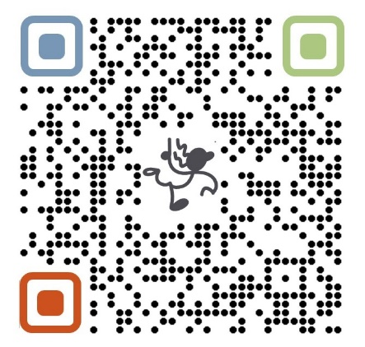
voor u en uw zelfstandige collega's.
Een financiële bijdrage kan worden gestort op:
IBAN: | NL83 INGB 0008 2241 26 |  | t.a.v. Excelland
o.v.v. | 'Donatie Sjablonen Excelland'

Wilt u een excelsjabloon op maat**, dan kunt u contact opnemen met:
Excelland: | Tel/Phone: | + 31 6 1390 6767

De boekhoud- en administratieprogramma's zijn met de grootste zorgvuldigheid samengesteld.
Desondanks kan Excelland in geen enkel geval aansprakelijk worden gesteld voor fouten of foutief gebruik van de programma's.
Uiteraard kunt u ons helpen met tips en tops en vragen, om zo onze producten te verbeteren.

* Excelland helpt graag dromen waar te maken
en daarom wordt minimaal 10 % van de winst wordt geïnvesteerd in Microkredieten voor alleenstaande, zorgdragende ouders
en voor muziek- en sportactiviteiten voor kinderen uit kansarme gezinnen.

** Op donaties/vrijwillige giften zit geen BTW. Op op maat gemaakte sjablonen zit 21% BTW.
In plaats van een vrijwillige gift, kunt Excelland ook vragen om een factuur. Dan wordt 21% BTW berekend.

LEES deze TIPS!

